mise en situation

Budget appartement
noms:

Mise en situation :
1. Vous avez 20 ans, et vous étudiez à l’Université du Québec à Montréal (UQAM) pour devenir enseignant.
2. Vous êtes éreinté de faire le voyagement depuis La Plaine. Vous décidez donc de vous trouver un appartement avec un ami qui étudie avec vous
3. Vous avez un emploi à temps partiel (20h/semaine) et votre salaire est de 15$ de l’heure.
4. Vous avez déjà tous les meubles.
5. Vous avez une automobile (d’une valeur de 8000$)

Votre travail :
1- Vous devez vous trouver un appartement (minimum un 4 ½)
• Inclure le coût, les photos et l’endroit de l’appartement
2- Vous devez calculez combien vous coûterais une journée de nourriture.
• Faites un menu (déjeuner, diner et souper), Allez sur des sites d’épicerie et calculez le coût de chaque aliment (ex: si un pain de 20 tranches vous coûte 2$, 1 tranche = 10 sous.
3- Remplissez la feuille des achats mensuels de la pharmacie.
4- Remplissez la feuille de budget (revenus/dépenses).
5- Remplissez la feuille du bilan

appartement
Trouver un appartement


1- Allez sur le site Kangalou.com
2- Vous devez inclure quelques photos de votre appartement à votre travail. (P3)
3- Quelle est l’adresse complète de votre appartement (adresse et ville)


4- Information sur l’appartement
Loyer/mois :
Distance de l’Université :
Ce qui est inclus :

5- Expliquer comment vous aller vous rendre à l’Université (trajet p.3).
(Auto/stationnement ou Autobus, métro, station de métro, etc.)
 | 

6- Expliquez quelles sont les avantages de louer cet appartement.

photos
Votre album photo de votre appartement
+ Capture d'écran du trajet

nourriture
Une journée de nourriture pour 1 personne

Entrez le nom de chaque aliment et leur prix approximatif en fonction de ce qui est mangé.
exemple:
1 pain tranché complet = 4$
1 tranche de pain = 0,20
IMPORTANT: Entrez les montants avec des virgules et sans mettre des $
Repas | Nom de chaque aliment | Coût des aliments
Déjeuner


Dîner




Souper
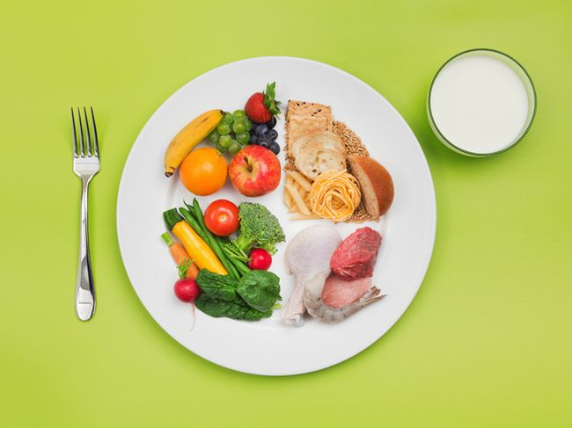

Collation

Total /jour pour 1 personne |  | 0.00 $
Total/mois pour deux |  | 0.00 $

En utilisant un menu semblable à celui la, il vous en couterait
 |  |  | 0 | $/mois

pharmacie
Un mois de produit de "pharmacie"

Produits de pharmacie | coût





coût total | 0.00 $

budget et bilan
Budget

Revenus (salaire) |  | Dépenses/mois

Heures de travail/semaine/personne | 20 | Loyer
Salaire horaire | 15.00 $ | Électricité/chauffage
 |  | Forfait cellulaire
Salaire/semaine pour 1 personne | 300.00 $ | Internet
Salaire/mois pour 1 personne | 1,200.00 $ | Cable (forfait télé)
Les deux salaires pour 1 mois | 2,400.00 $ | Auto
 |  | Assurance auto
 |  | Entretien auto

 |  | Passe d'autobus et de métro
 |  | Produits de pharmacie | 0.00 $
 |  | Nourriture (Pour le mois) | 0.00 $
 |  | coiffure
 |  | vêtements | 0.00 $
 |  | Soins dentaire et médicaux
 |  | Sorties et restaurants
 |  | Autres loisirs
 |  | Total des dépenses | 0.00 $

Revenus (salaire) | 2,400.00 $
 |  | Argent restant
Dépenses/mois | 0.00 $ | 2,400.00 $

 | 2,400.00 $

Bilan

Expliquez comment vous pensez pouvoir économiser un maximum de sous plus tard si vous avez à vivre une situation similaire à celle du projet budget/appartement.

Si vous aviez le choix de partir en appartement ou de rester chez vous, que feriez-vous et pourquoi?

